FED
fixar | FEDFUNDS | SELIC | CAMBIO | CDS_5 | CRB | DXY | VIX | IPCA | CPI | IGP-M | INDINCERT | dfi1
2023-01-01 | 4.33 | 13.65 | 5.08 | 226 | 557.02 | 102 | 18.7 | 5.71 | 6.49 | 0.21 | 113.3 | 9.32
2023-02-01 | 4.57 | 13.65 | 5.17 | 228 | 548.53 | 101 | 25 | 5.77 | 6.53 | -0.06 | 111.7 | 9.08
2023-03-01 | 4.65 | 13.65 | 5.06 | 225 | 550.63 | 101.7 | 17 | 5.55 | 6.39 | 0.05 | 116.7 | 9.00
2023-04-01 | 4.83 | 13.65 | 4.98 | 220 | 547.45 | 102 | 17 | 5.28 | 6.27 | -0.95 | 112.6 | 8.82
2023-05-01 | 5.06 | 13.65 | 4.98 | 206 | 541.45 | 104.2 | 16.9 | 4.69 | 5.98 | -1.84 | 111.8 | 8.59
2023-06-01 | 5.08 | 13.65 | 4.83 | 177 | 547.83 | 103 | 16 | 3.99 | 5.59 | -1.93 | 107.6 | 8.57
2023-07-01 | 5.12 | 13.65 | 4.71 | 162 | 563.85 | 102 | 14.8 | 4.09 | 5.40 | -0.72 | 103.5 | 8.53
2023-08-01 | 5.33 | 13.19 | 4.89 | 166 | 552.84 | 105 | 13.8 | 4.22 | 5.17 | -0.14 | 108.5 | 7.86
2023-09-01 | 5.33 | 12.97 | 5.05 | 186 | 548.56 | 106.6 | 19 | 4.11 | 4.96 | 0.37 | 106.8 | 7.64
2023-10-01 | 5.33 | 12.65 | 5 | 183 | 539.51 | 105.8 | 14.7 | 3.92 | 4.88 | 0.5 | 110.9 | 7.32
2023-11-01 | 5.33 | 12.17 | 4.9 | 146 | 529.9 | 104 | 12.3 | 3.92 | 4.69 | 0.59 | 110.4 | 6.84
2023-12-01 | 5.33 | 11.87 | 4.85 | 131 | 510.32 | 102.4 | 12.7 | 3.81 | 4.56 | 0.74 | 107 | 6.54
2024-01-01 | 5.33 | 11.65 | 4.95 | 139 | 521.47 | 103.5 | 12.9 | 3.8 | 4.60 | 0.07 | 109.1 | 6.32
2024-02-01 | 5.33 | 11.15 | 4.97 | 124 | 524.43 | 103.8 | 13.11 | 3.75 | 4.40 | -0.52 | 104.5 | 5.82
2024-03-01 | 5.33 | 11 | 5.05 | 138 | 536.35 | 105.2 | 13.6 | 3.39 | 4.50 | -0.47 | 103.8 | 5.67
2024-04-01 | 5.33 | 10.65 | 5.19 | 149 | 546.17 | 105.7 | 12.5 | 3.58 | 4.40 | 0.31 | 106.5 | 5.32
2024-05-01 | 5.33 | 10.46 | 5.34 | 158 | 546.17 | 105 | 12.25 | 3.71 | 4.30 | 0.89 | 112.9 | 5.13
2024-06-01 | 5.33 | 10.4 | 5.42 | 145 | 539.31 | 104 | 12.46 | 3.7 | 4.23 | 0.81 | 110.6 | 5.07
2024-07-01 | 5.33 | 10.4 | 5.5 | 163 | 535.21 | 103 | 20.36 | 3.84 | 4.18 | 0.61 | 110.3 | 5.07
2024-08-01 | 5.33 | 10.4 | 5.56 | 152 | 536.35 | 101 | 16 | 3.79 | 4.11 | 0.29 | 107.8 | 5.07
2024-09-01 | 5.13 | 10.5 | 5.61 | 153 | 540.27 | 103 | 20 | 4.13 | 4.01 | 0.62 | 107.8 | 5.37
2024-10-01 | 4.83 | 10.65 | 5.7 | 157 | 534.44 | 105 | 21 | 4.19 | 3.96 | 1.52 | 104.8 | 5.82
2024-11-01 | 4.64 | 11.04 | 6 | 161 | 535.74 | 105 | 13 | 4.45 | 3.88 | 1.3 | 110.4 | 6.40
2024-12-01 | 4.48 | 11.77 | 6.17 | 214 | 536.5 | 108 | 17 | 4.99 | 3.75 | 0.94 | 115.4 | 7.29
2025-01-01 | 4.33 | 12.24 | 5.84 | 177 | 541.96 | 108 | 16 | 5.47 | 3.63 | 0.27 | 116.9 | 7.91
2025-02-01 | 4.33 | 13.15 | 5.88 | 176 | 539.22 | 107.61 | 19.63 | 5.89 | 3.52 | 1.06 | 110.8 | 8.82
2025-03-01 | 4.33 | 13.57 | 5.68 | 182 | 547.11 | 104.26 | 21.27 | 5.2 | 3.26 | -0.34 | 110.9 | 9.24
2025-04-01 | 4.33 | 14.15 | 5.67 | 182 | 547.6 | 100 | 24.6 | 4.95 | 3.18 | 0.24 | 115.5 | 9.82
2025-05-01 | 4.33 | 14.55 | 5.72 | 160 | 555.02 | 99 | 18.57 | 4.86 | 3.16 | -0.49 | 112.8 | 10.22
2025-06-01 | 4.33 | 14.74 | 5.51 | 156 | 561 | 98.49 | 20.21 | 4.88 | 3.16 | -1.67 | 112 | 10.41 | 1
...
 |  |  |  |  |  |  |  | IPCA | CPI | IGP-M | INDINCERT | dfi1
 |  |  |  |  |  |  |  |  |  |  | 112 | 8.57 | 1.03 | 0.97
 |  |  |  |  |  |  |  |  |  |  | 112 | 8.38 | 1.03 | 0.97
 |  |  |  |  |  |  |  |  |  |  | 112 | 8.19 | 1.03 | 0.97
 |  |  |  |  |  |  |  |  |  |  | 112 | 7.99 | 1.03 | 0.97
 |  |  |  |  |  |  |  |  |  |  | 112 | 7.79 | 1.03 | 0.97
 |  |  |  |  |  |  |  |  |  |  | 112 | 7.58 | 1.03 | 0.97
 |  |  |  |  |  |  |  |  |  |  | 112 | 7.37 | 1.03 | 0.97
 |  |  |  |  |  |  |  |  |  |  |  |  | 1.03 | 0.97
 |  |  |  |  |  |  |  | 4.88 | 3.16 | -1.67 | 112 | 10.41
 |  |  |  |  |  |  |  |  |  |  | 112 | 10.5399
Variação do FED
 |  | Aumento FED | Redução FED | Nenhum efeito
2025-06-01 |  | 5.51 | 5.51 | 5.51
2025-07-01 |  | 5.581234475 | 5.5611155396 | 5.597766188
2025-08-01 |  | 5.6808291186 | 5.6399470387 | 5.6869303622
2025-09-01 |  | 5.7826205297 | 5.7202868599 | 5.7775147904
2025-10-01 |  | 5.8866757879 | 5.8021556531 | 5.8695420952
2025-11-01 |  | 5.9930647593 | 5.8855745284 | 5.9630352595
2025-12-01 |  | 6.1018602383 | 5.9705650599 | 6.0580176322
2026-01-01 |  | 6.2131380981 | 6.057149288 | 6.1545129343
2026-02-01 |  | 6.3269774501 | 6.1453497236 | 6.2525452645
2026-03-01 |  | 6.4434608127 | 6.2351893514 | 6.3521391054
2026-04-01 |  | 6.5626742899 | 6.3266916338 | 6.4533193295
2026-05-01 |  | 6.6847077618 | 6.4198805155 | 6.5561112057
2026-06-01 |  | 6.8096550847 | 6.5147804275 | 6.6605404051
2026-07-01 |  | 6.9376143054 | 6.6114162918 | 6.7666330079
2026-08-01 |  | 7.0686878878 | 6.7098135266 | 6.8744155097
2026-09-01 |  | 7.202982953 | 6.8099980514 | 6.983914828
2026-10-01 |  | 7.3406115356 | 6.9119962918 | 7.0951583093
2026-11-01 |  | 7.4816908553 | 7.0158351858 | 7.2081737355
2026-12-01 |  | 7.6263436062 | 7.121542189 | 7.322989331
 |  |  |  |  |  |  |  |  |  |  | 112 | 10.665903
 |  |  |  |  |  |  |  |  |  |  | 112 | 10.78812591
 |  |  |  |  |  |  |  |  |  |  | 112 | 10.906682133
 |  |  |  |  |  |  |  |  |  |  | 112 | 11.021681669
 |  |  |  |  |  |  |  |  |  |  | 112 | 11.133231219
 |  |  |  |  |  |  |  |  |  |  | 112 | 11.241434282
 |  |  |  |  |  |  |  |  |  |  | 112 | 11.346391254
 |  |  |  |  |  |  |  |  |  |  | 112 | 11.448199516
 |  |  |  |  |  |  |  |  |  |  | 112 | 11.546953531
 |  |  |  |  |  |  |  |  |  |  | 112 | 11.642744925
 |  |  |  |  |  |  |  |  |  |  | 112 | 11.735662577
 |  |  |  |  |  |  |  |  |  |  | 112 | 11.8257927
 |  |  |  |  |  |  |  |  |  |  | 112 | 11.913218919
 |  |  |  |  |  |  |  |  |  |  | 112 | 11.998022351
 |  |  |  |  |  |  |  |  |  |  | 112 | 12.080281681
 |  |  |  |  |  |  |  |  |  |  | 112 | 12.16007323
 |  |  |  |  |  |  |  |  |  |  | 112 | 12.237471033

 |  |  |  |  |  |  |  | 4.88 | 3.16 | -1.67 | 112 | 10.41
 |  |  |  |  |  |  |  |  |  |  | 112 | 10.41
 |  |  |  |  |  |  |  |  |  |  | 112 | 10.41
 |  |  |  |  |  |  |  |  |  |  | 112 | 10.41
 |  |  |  |  |  |  |  |  |  |  | 112 | 10.41
 |  |  |  |  |  |  |  |  |  |  | 112 | 10.41
 |  |  |  |  |  |  |  |  |  |  | 112 | 10.41
 |  |  |  |  |  |  |  |  |  |  | 112 | 10.41
 |  |  |  |  |  |  |  |  |  |  | 112 | 10.41
 |  |  |  |  |  |  |  |  |  |  | 112 | 10.41
 |  |  |  |  |  |  |  |  |  |  | 112 | 10.41
 |  |  |  |  |  |  |  |  |  |  | 112 | 10.41
...

Selic
...
IPCA | CPI | IGP-M | INDINCERT | dfi1
 |  |  | 112 | 16.69 | 1.03 | 0.97
 |  |  | 112 | 17.32 | 1.03 | 0.97
 |  |  | 112 | 17.97 | 1.03 | 0.97
 |  |  | 112 | 18.63 | 1.03 | 0.97
 |  |  | 112 | 19.32 | 1.03 | 0.97
 |  |  | 112 | 20.03 | 1.03 | 0.97
 |  |  | 112 | 20.76 | 1.03 | 0.97
 |  |  |  |  | 1.03 | 0.97
4.88 | 3.16 | -1.67 | 112 | 10.41
 |  |  | 112 | 9.9678
Variação Selic
 |  | Aumento SELIC | Redução SELIC | Nenhum efeito
2025-06-01 |  | 5.51 | 5.51 | 5.51
2025-07-01 |  | 5.5149873905 | 5.6281909131 | 5.597766188
2025-08-01 |  | 5.5450504545 | 5.7750280218 | 5.6869303622
2025-09-01 |  | 5.5739005287 | 5.9243178778 | 5.7775147904
2025-10-01 |  | 5.60147551 | 6.0760959463 | 5.8695420952
2025-11-01 |  | 5.6277120765 | 6.2303987869 | 5.9630352595
2025-12-01 |  | 5.6525457445 | 6.3872640624 | 6.0580176322
2026-01-01 |  | 5.675910934 | 6.5467305493 | 6.1545129343
2026-02-01 |  | 5.6977410418 | 6.7088381469 | 6.2525452645
2026-03-01 |  | 5.7179685235 | 6.873627887 | 6.3521391054
2026-04-01 |  | 5.7365249847 | 7.0411419435 | 6.4533193295
2026-05-01 |  | 5.7533412819 | 7.2114236427 | 6.5561112057
2026-06-01 |  | 5.7683476328 | 7.3845174727 | 6.6605404051
2026-07-01 |  | 5.7814737381 | 7.5604690941 | 6.7666330079
2026-08-01 |  | 5.792648913 | 7.7393253499 | 6.8744155097
2026-09-01 |  | 5.8018022311 | 7.9211342766 | 6.983914828
2026-10-01 |  | 5.8088626791 | 8.1059451148 | 7.0951583093
2026-11-01 |  | 5.8137593239 | 8.2938083206 | 7.2081737355
2026-12-01 |  | 5.8164214919 | 8.4847755769 | 7.322989331
 |  |  | 112 | 9.538866
 |  |  | 112 | 9.12280002
 |  |  | 112 | 8.7192160194
 |  |  | 112 | 8.3277395388
 |  |  | 112 | 7.9480073527
 |  |  | 112 | 7.5796671321
 |  |  | 112 | 7.2223771181
 |  |  | 112 | 6.8758058046
 |  |  | 112 | 6.5396316304
 |  |  | 112 | 6.2135426815
 |  |  | 112 | 5.8972364011
 |  |  | 112 | 5.590419309
 |  |  | 112 | 5.2928067298
 |  |  | 112 | 5.0041225279
 |  |  | 112 | 4.724098852
 |  |  | 112 | 4.4524758865
 |  |  | 112 | 4.1890016099

4.88 | 3.16 | -1.67 | 112 | 10.41
 |  |  | 112 | 10.41
 |  |  | 112 | 10.41
 |  |  | 112 | 10.41
 |  |  | 112 | 10.41
 |  |  | 112 | 10.41
 |  |  | 112 | 10.41
 |  |  | 112 | 10.41
 |  |  | 112 | 10.41
 |  |  | 112 | 10.41
 |  |  | 112 | 10.41
 |  |  | 112 | 10.41
...

Modelo
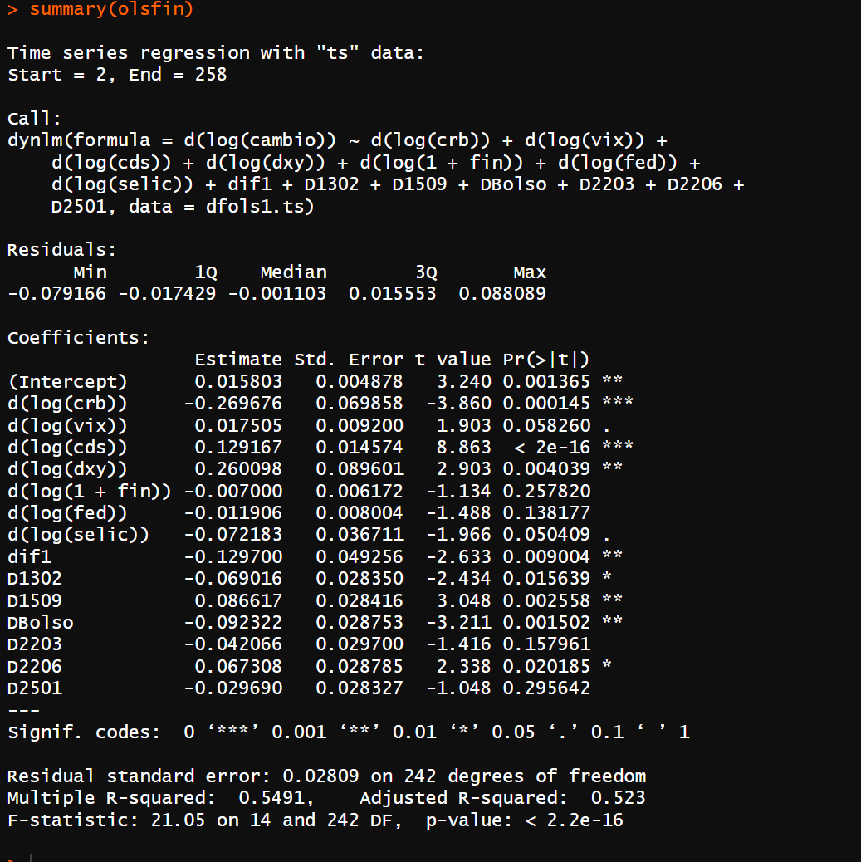

Coeficientes
d(log(crb)) | -0.269676
d(log(vix)) | 0.017505
d(log(cds)) | 0.129167
d(log(dxy)) | 0.260098
d(log(1 + fin)) | -0.007
d(log(selic)) | -0.072183
d(log(fed)) | -0.018076
dif1 | -0.1297
C | 0.015803

